AVALUO
AVALUO PROYECTADO

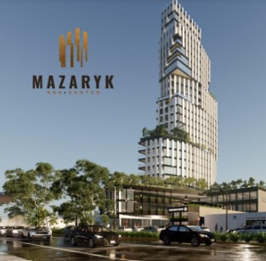

I. | INMUEBLE QUE SE AVALUA |  |  | Torre Mazaryk Aba Center

 |  |  | PROPIETARIO | GRUPO ABA | DESARROLLOS INMOBILIARIOS DE AGUASCALIENTES
 |  |  | VALUADOR | ING. MARIO ALBERTO GARCIA AMEZQUITA
 |  |  |  | ING. OLMO IRIGOYEN
 |  |  |  | ING. JOSE VILLALOBOS
 |  |  | No. SOCIO COLEGIO DE VALUADORES | SAC-XXXXXXXXX
 |  |  | ESPECIALIDAD | INMUEBLES
 |  |  | FECHA DE AVALUO | 2024-10-19
 |  |  | UBICACIÓN DE AVALUO | AV. CONVENCION DE 1914 PTE. #720, GOMEZ C.P. 20060
 |  |  |  | MUNICIPIO AGUASCALIENTES, AGUASCALIENTES
 |  |  | LOTE | 4
 |  |  | MANZANA | 3
 |  |  | REGIMEN DE PROPIEDAD | PRIVADA
 |  |  | OBJETO DE AVALUO | AVALUO PROYECTADO
 |  |  | PROPOSITO DE AVALUO
 |  |  | CUENTA CATASTRAL | XX-XXXX-XX-XXXX-XXX-XXX
 |  |  | CUENTA PREDIAL | UXXXXXX
 |  |  | FOLIO REAL | NO EXISTE
 |  |  | ESCRITURA | XXXXXXXXXXXXXXX

$ | VALOR PROYECTADO A |  |  |  |  | $259,521,117.40 |  | PESOS

II. | CARACTERISTICAS URBANAS

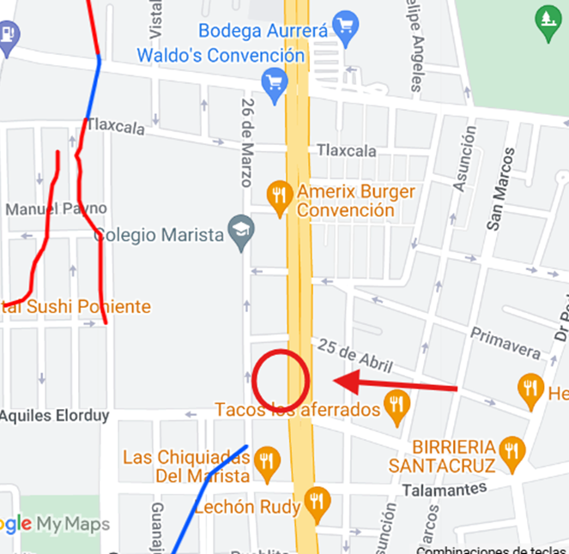
 |  | CLASIFICACION DE ZONA | USO MIXTO
 |  | TIPOS DE CONSTRUCCION | CASAS UNIFAMILIARES
 |  | INDICES DE SATURACION | 90%
 |  | POBLACION | 90%
 |  | CONTAMINACION AMBIENTAL | MEDIA
 |  | USO DE SUELO | HABITACIONAL Y COMERCIAL
 |  | VÍAS DE ACCESO IMPORTANCIA | AV. CONVENCION 1914 PTE

SERVICIOS
X | AGUA |  | GAS NATURAL
X | LUZ | X | TV POR CABLE
X | DRENAJE | X | INTERNET
X | TELEFONO | X | VIGILANCIA
X | PARQUES | X | ABASTO
X | ESCUELAS | X | OFICINAS
X | HOSPITAL | X | PAVIMENTOS
X | GUARNICIONES | X | BANQUETAS

III. | TERRENO

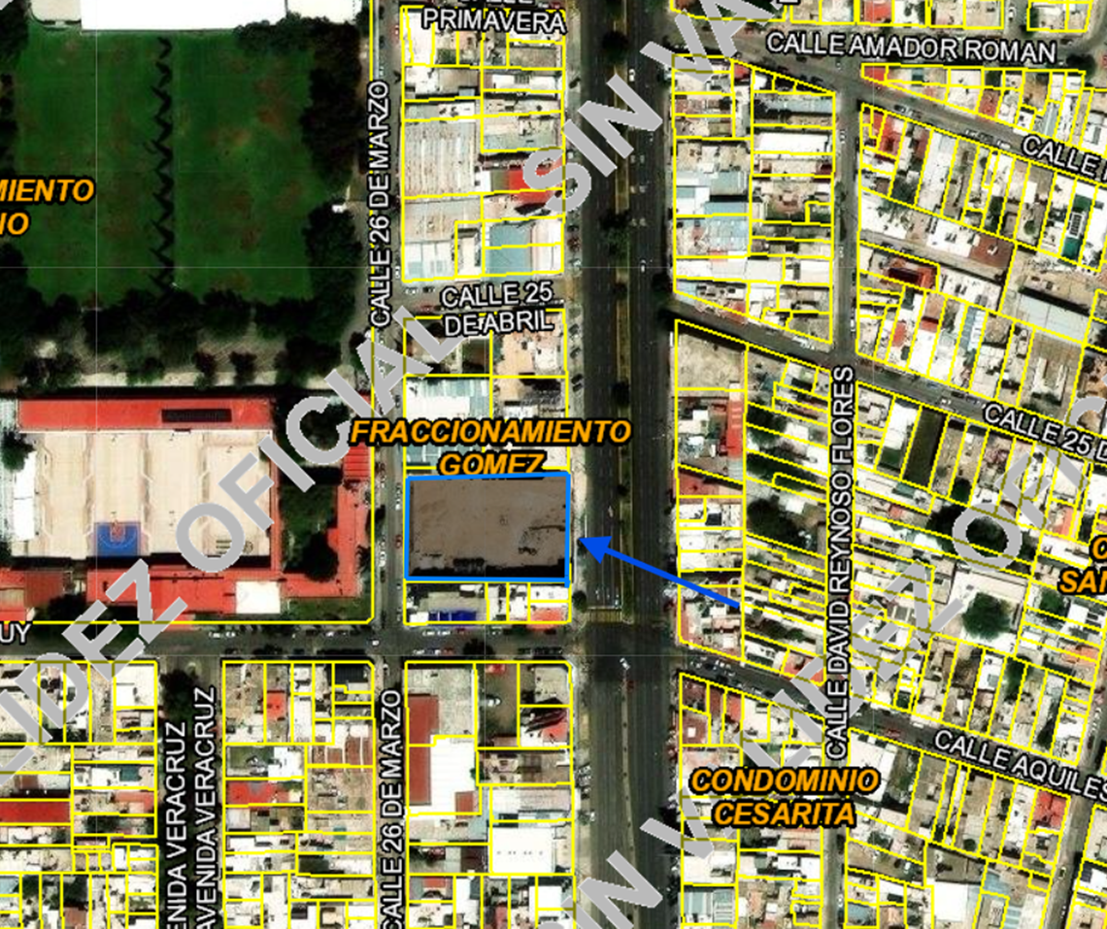
TRAMOS DE CALLES |  | NORTE: | 25 de Abril
TRANSVERSALES, |  | SUR: | Aquiles Elorduy
LIMÍTROFES Y |  | ESTE: | Av convencion 1914 pte
ORIENTACION |  | OESTE: | 26 de Marzo

MEDIDAS Y COLINDANCIAS
NORTE | 59.51 | Lote 4 y 8 de la misma manzana
SUR: | 60.1 | Aquiles Elorduy
ESTE: | 41.13 | Av. Convencion de 1914 PTE
OESTE: | 41.13 | Calle 26 de Marzo

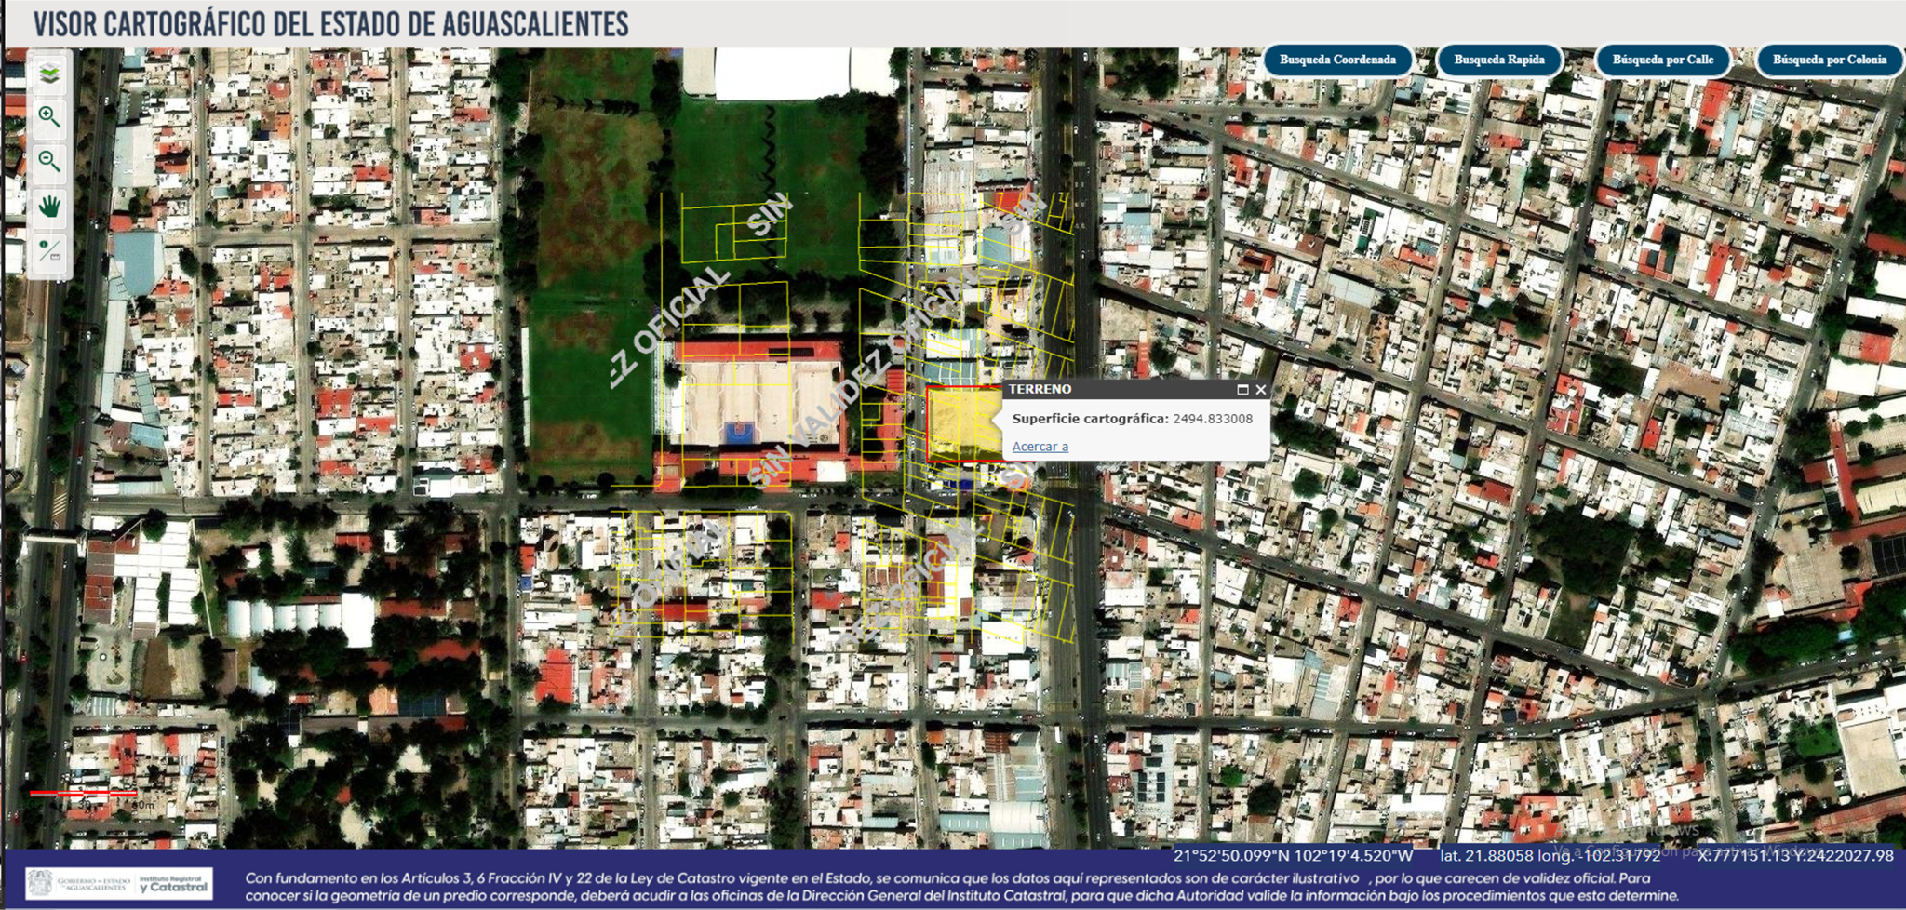
TOPOGRAFIA Y CONFIG. |  | TERRENO IRREGULAR PLANO
CARACT. PANORAMICAS |  | VISTA NORMAL
SERVIDUMBRE Y RESTRICC. |  | LAS PROPIAS DEL CONDOMINIO

FALLAS
NO SE APRECIAN FALLAS CERCANAS SEGÚN EL SISTEMA DE
INFORMACION DE FALLAS GEOLOGICAS Y GRIETAS (Sifagg)

GEORREFERENCIA
X=77673.23 |  | Y=2422084.49
21°52´51.639"N 102°18´46.312"W

IV. | DESCRIPCION GENERAL DEL INMUEBLE

SUPERFICIES
 |  |  |  |  |  |  | USO ACTUAL: | COMERCIAL Y HABITACIONAL
 | CONSTRUCCION | COMERCIAL Y HABITACIONAL |  |  |  |  | ESPACIOS CONSTRUIDOS:
 | TIPO | COMERCIAL Y HABITACIONAL |  |  |  |  | NUMERO DE NIVELES: | 28
 | AREAS CONSTRUIDAS |  | M2 |  |  |  | EDAD APROXIMADA: | 0
 |  |  |  |  |  |  | VIDA UTIL REMANENTE: | 60
 | SUP. DE TERRENO | 2,494.83 | M2 |  |  |  | ESTADO DE CONSERVACION: | En construccion
 |  |  |  |  |  |  | CALIDAD DEL PROYECTO: | MUY BUENA
 |  |  |  |  |  |  | UNIDADES RENTABLES: | NO APLICA

V. | CONSIDERACIONES PREVIAS AL AVALÚO

AMPLIACION DE LA DESCRIPCION DEL INMUEBLE:
COMPLEJO DE 47 DEPARTAMENTOS CON VARIOS MODELOS, CUENTA CON 3 NIVELES COMERCIALES, 2 NIVELES DE ESTACIONAMIENTO EN SOTANO, 6 PENTHOUSES Y 2 RESIDENCIAS

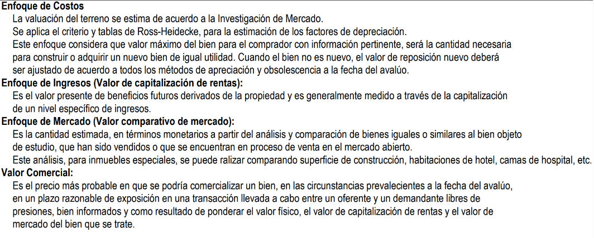

COMENTARIOS GENERALES, SUPUESTOS, EXCLUSIONES Y CONDICIONES LIMITADAS AL AVALUO
El presente análisis presupone que no existe una restricción legal en cuanto a la posesión del bien y al
uso lícito del mismo. Los valores de la calle y de mercado se estiman con base en la homologación de los
comparables obtenidos en la investigación del mercado inmobiliario de la zona de ubicación del inmueble
y zonas de características similares. La homologación considera las condiciones del inmueble que se analiza.

FACTORES DE HOMOLOGACION EMPLEADOS
sup | Superficie construída / terreno |  |  |  | csp | Calidad de los serv. Públicos (0-10)
neg | Factor de negoaciación |  |  |  | ec | Estado de conservación
fub | Factor de ubicación dentro de la colonia |  |  |  | proy | Calidad del proyecto

Vl. | INVESTIGACIÓN DE MERCADO

TERRENOS EN VENTA
1 |  | 2 |  | 3 |  | 4

 | NO APLICA

VlI. | APLICACIÓN DEL ENFOQUE COMPARATIVO DE MERCADO

TERRENOS EN VENTA
 |  | 1 |  | 2 |  | 3 |  | 4
Vum$
sup | NO APLICA
neg
fub
csp
top
for
tfr
fesq
FACT. DE HOMOLOGACION |  | 0.000 |  | 0.000 |  | 0.000 |  | 0.000
VALOR UNITARIO DEL |  | 0.00 |  | 0.00 |  | 0.00 |  | 0.00
TERRENO HOMOLOGADO
 |  | SUPERFICIE | 0.00 |  | PRECIO DE MERCADO PONDERADO |  |  | 0.00 | $/M2
 |  | INDIVISO | 100% |  | VALOR DEL TERRENO |  | NO APLICA

VlII. | APLICACIÓN DEL ENFOQUE DE COSTOS (VALOR FISICO O DIRECTO)

TERRENO
FRACCION |  | AREA (M2) |  | FACTOR |  | VALOR U. |  | TOTAL
UNICA |  | 2,494.83 |  | 1 |  | $12,000.00 |  | $29,937,999.61

 |  | VALOR DEL TERRENO |  |  |  |  |  | $29,937,999.61

FACTORES |  |  |  |  | FACTORES
 | INTERCIUDAD | SISMICIDAD | ECON. A ESCALA |  |  | INTERCIUDAD | SISMICIDAD | ECON. A ESCALA
CD MEXICO - AGS | 0.897 | 0.98 | 0.850 |  | GDL - MEXICO | 0.9115853659 | 0.98 | 0.850

FRACCION | AREA (M2) | VALOR UNIT. | FACT | VRN | edad | ec | vut | fec | vnr
ESTACIONAMIENTO | 5,153.41 | $15,472.02 | 0.7593506098 | $60,545,846.42
LOCAL COMERCIAL | 2,339.23 | $14,303.31 | 0.7593506098 | $25,406,886.71
LOBBY | 77.21 | $25,932.00 | 0.747201 | $1,496,058.92
ALBERCA | 78.55 | $29,750.00 | 0.833 | $1,946,715.50
CAMASTROS | 648.94 | $1,800.00 | 0.833 | $973,027.38
CO-WORKING | 29.05 | $14,303.31 | 0.7593506098 | $315,553.41
SALON DE JUEGOS | 90.87 | $14,303.31 | 0.7593506098 | $986,929.30
SANITARIOS A. COMUN(PZAS) | 4.00 | $74,342.18 | 0.7593506098 | $225,807.12
DEPARTAMENTOS | 4684.46 | $25,932.00 | 0.747201 | $90,768,047.25
COCINA INT. DEPTOS. | 211.50 | $64,182.58 | 0.7593506098 | $10,307,892.69
PENTHOUSE | 1,348.44 | $30,858.00 | 0.747201 | $31,091,154.30
COCINA INT. PENTHOUSE | 27.00 | $170,711.80 | 0.7593506098 | $3,500,012.95
RESIDENCIA | 271.07 | $30,858.00 | 0.747201 | $6,250,095.81
COCINA INT. RESIDENCIA | 9.00 | $170,711.80 | 0.7593506098 | $1,166,670.99
PASILLOS | 655.05 | $3,410.47 | 0.7593506098 | $1,696,416.76
AREAS DE SERVICIO | 1,044.87 | $14,303.31 | 0.7593506098 | $11,348,601.93
 |  |  |  |  | VALOR DE REPOSICION NUEVO |  |  | $248,025,717.40

ELEMENTOS ADICIONALES
FRACCION | AREA (M2) | VALOR UNIT. | FACT | VRN | edad | ec | vut | fec | vnr
Elevadores | 3 | $3,000,000.00 | 0.833 | $7,497,000.00

Subestacion Electrica | 1 | $3,800,000.00 | 0.833 | $3,165,400.00

Cisterna | 1 | $1,000,000.00 | 0.833 | $833,000.00

 |  |  |  |  | VALOR DE REPOSICION NUEVO |  |  | $11,495,400.00

IX. | APLICACIÓN DEL ENFOQUE DE INGRESOS (VALOR DE CAPITALIZACION DE RENTAS)

 |  |  |  | RESULTADO DE LA APLICACIÓN DEL ENFOQUE DE INGRESOS | VALOR DE CAPITALIZACION |  |  | NO APLICA

X. | RESUMEN DE VALORES

 | ENFOQUE COMPARATIVO DE MERCADO (VALOR COMPARATIVO DE MERCADO) |  |  |  |  |  |  | NO APLICA
 | ENFOQUE DE COSTOS (VALOR FISICO O DIRECTO, NETO DE REPOSICION) |  |  |  |  |  |  | $259,521,117.40
 | ENFOQUE DE INGRESOS (VALOR DE CAPITALIZACION DE RENTAS) |  |  |  |  |  |  | NO APLICA

XI. | CONSIDERACIONES PREVIAS A LA CONCLUSION

XII. | CONCLUSION

VALORES ACTUALES
 | VALOR ACTUAL PROYECTADO |  |  |  |  |  |  | $259,521,117.40

 | VALUADOR
 | NOMBRE:
 | N° DE REGISTRO COLEGIO DE VALUADORES DEL ESTADO DE AGS.
 | ESPECIALIDAD: INMUEBLES
 | CEDULA ESPECIALIDAD EN V
 | CEDULA MAESTRIA EN VALUACION

XIII. | CROQUIS

XIV. | REPORTE FOTOGRAFICO

